งบประมาณ
วัสดุบริโภค หมวดอาหารสด จำนวน 33 รายการ
วงเงินงบประมาณ 2,954,550.00 บาท (สองล้านเก้าแสนห้าหมื่นสี่พันห้าร้อยห้าสิบบาทถ้วน)

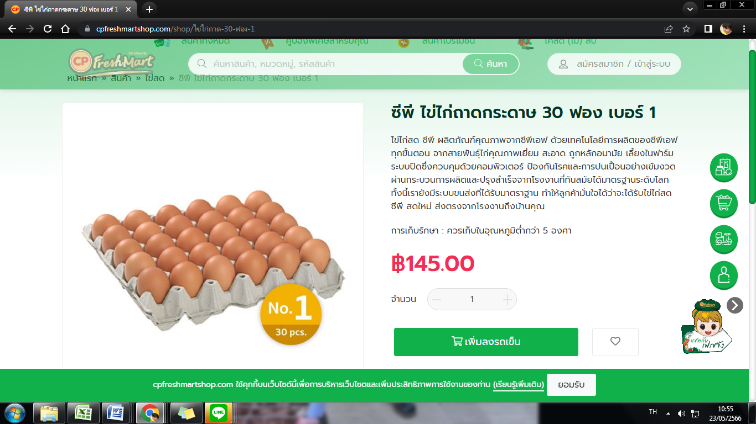
ลำดับ | รายการวัสดุ | หน่วยนับ | จำนวน | ราคาต่อหน่วย | เป็นเงิน
1 | กุ้งสดปอกเปลือกไว้หางผ่าหลังไม่รวมหัว | กก. | 500 | 200.00 | 100,000.00
2 | กุนเชียง | กก. | 200 | 150.00 | 30,000.00
3 | ไข่ไก่ เบอร์ 1 | แผง | 6,500 | 120.00 | 780,000.00
4 | เต้าหู้แข็ง | แผ่น | 350 | 5.00 | 1,750.00
5 | เต้าหู้ปลา | กก. | 200 | 50.00 | 10,000.00
6 | เต้าหู้อ่อน | อัน | 2,500 | 5.00 | 12,500.00
7 | น่องไก่ | กก. | 3,000 | 90.00 | 270,000.00
8 | เนื้อปลากราย | กก. | 250 | 120.00 | 30,000.00
9 | ปลาดุกหั่นไม่รวมหัว | กก. | 550 | 60.00 | 33,000.00
10 | ปลาทูนึ่งขนาดใหญ่ 2 ตัว/เข่ง | เข่ง | 5,000 | 50.00 | 250,000.00
11 | ปลานิล แล่เนื้อไม่รวมหัว,กระดูกกลางและหาง | กก. | 3,000 | 170.00 | 510,000.00
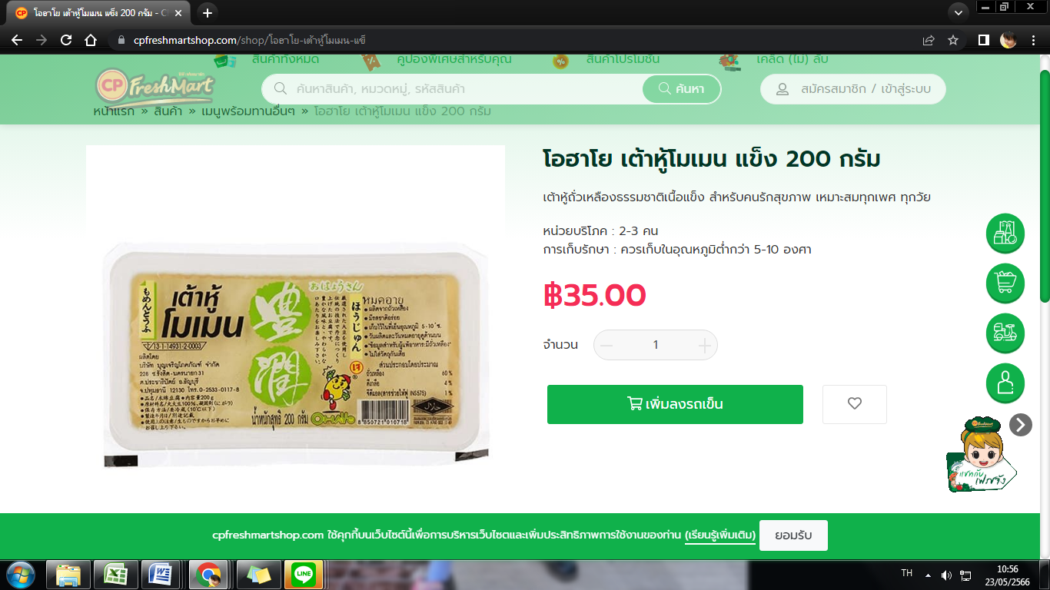
12 | ปลาสลิดแดดเดียว | กก. | 200 | 130.00 | 26,000.00
13 | ปลาหมึกสดหั่น | กก. | 850 | 140.00 | 119,000.00
14 | ปูอัด | กก. | 200 | 60.00 | 12,000.00
15 | มันปลากรายซ้อมมือ | กก. | 80 | 120.00 | 9,600.00
16 | ลูกชิ้นปลา | กก. | 500 | 50.00 | 25,000.00
17 | ลูกชิ้นหมู | กก. | 500 | 50.00 | 25,000.00
18 | เลือดไก่ | ก้อน | 800 | 5.00 | 4,000.00
19 | หมูยอแท้ | กก. | 400 | 90.00 | 36,000.00
20 | อกไก่หั่น | กก. | 3,500 | 90.00 | 315,000.00
21 | ไก่บด | กก. | 500 | 110.00 | 55,000.00
22 | เครื่องในไก่ | กก. | 100 | 100.00 | 10,000.00
23 | ตับหมูหั่น | กก. | 250 | 160.00 | 40,000.00
24 | ปลาดอรี่หั่นท่อน | กก. | 150 | 120.00 | 18,000.00
25 | ผักแช่แข็ง(แครอท,ข้าวโพด) | กก. | 50 | 150.00 | 7,500.00
26 | ลูกชิ้นการ์ตูน 500กรัม/ถุง | ถุง | 50 | 150.00 | 7,500.00
27 | ลูกชิ้นปลากราย | กก. | 150 | 150.00 | 22,500.00
28 | เลือดหมูสด | ขวด | 20 | 15.00 | 300.00
29 | สะโพกไก่สับ | กก. | 1,000 | 115.00 | 115,000.00
30 | ไส้กรอกหนังกรอบ (ไก่,หมู) | กก. | 100 | 100.00 | 10,000.00
31 | หนังหมูหั่นเส้น | กก. | 100 | 119.00 | 11,900.00
32 | หมูสันในไม่หั่น | กก. | 200 | 200.00 | 40,000.00
33 | อกไก่ไม่หั่น | กก. | 200 | 90.00 | 18,000.00
รวม | สองล้านเก้าแสนห้าหมื่นสี่พันห้าร้อยห้าสิบบาทถ้วน |  |  |  | 2,954,550.00

